表紙
令和２年１２月修正版

 | 青 森 県 の 推 計 人 口

 | （令和２年４月１日 現在）

 | 県人口 １，２３４，５２３人 （対前月 ６，０６４人減少）
 | 自然動態 ９７６人減少 （出生者数 ５６１人、死亡者数 １，５３７人）
 | 社会動態 ５，０８８人減少 （転入者数 ３，６３４人、転出者数 ８，７２２人）

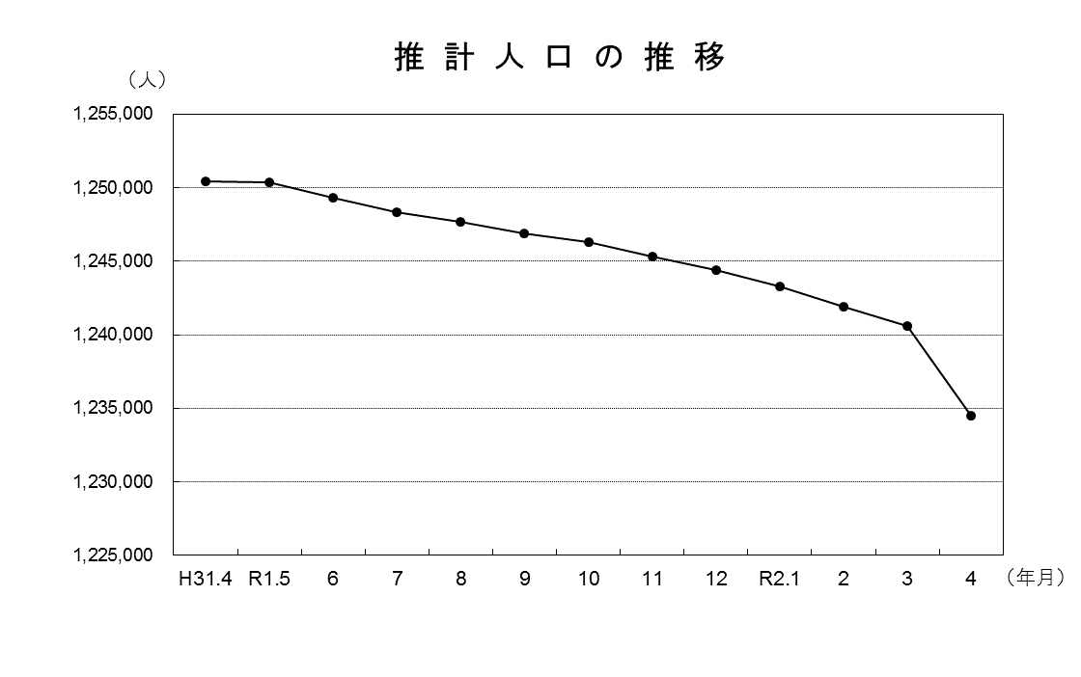

青森県企画政策部統計分析課

